3.1. Reqlist_Function
 | 1.Overview
 |  | This document describes the step of creating Requirement list.
 |  | Extract the contents of the Requirement spec into requirement list file following the rules

 | 2.Step of creating Requirement list
 | 2.1. The items in the requirement list

 |  |  | Requirement ID |  |  |  |  | management number to distinguish each requirement. Formular, do not update
 |  |  | Function Level1 ~ Level6 |  |  |  |  | classify level of function
 |  |  | Requirement |  |  |  |  | The requirement in the requirement spec document
 |  |  | Requirement type |  |  |  |  | type of requirement
 |  |  | Requirement Version |  |  |  |  | Functional specification version
 |  |  | Change request No. |  |  |  |  | change request no. of the requirement |  |  |  |  | 2025-10-04
 |  |  | Req Creation type |  |  |  |  | Change classification of requirement

 | 2.2. Proceduce
R1 |  | 1- Requirement ID
 |  |  | Use format REQ_func_Function name_xxxxx
 |  |  | Example |  |  | REQ_func_iPod_00001

 |  | 2- Requirement Level
R2 |  |  | Requirement Level1 |  |  |  | Write function Name
 |  |  |  |  | Ex: iPod
 |  |  |  | For Function Navi, the Requirement Level1 will be referenced from the corresponding function starting at line 17 in the "Data list" sheet.
R3 |  |  | Requirement Level2 |  |  |  | Write spec No
 |  |  |  |  | Ex: 530
R4 |  |  | Requirement Level3 |  |  |  | file name ( don’t have version and extension)
 |  |  |  |  | Ex: Chapter04-11_Function_Specification_iOS
R5, R6, R7 |  |  | Requirement Level4 ~ Level6
 |  |  |  |  |  |  | Copy and paste the funciton item name in the spec document
 |  |  |  |  |  |  | * with excel file: Level4 = sheet name
 |  |  | For bug/ticket (don't have spec file)
 |  |  | Requirement Level1 |  |  |  | Write function Name
 |  |  |  |  | Ex: iPod
 |  |  | Requirement Level2 |  |  |  | Write spec No
 |  |  |  |  | Ex: 530
 |  |  | Requirement Level3 |  |  |  | bug ID
 |  |  |  |  | Ex: DC24-54088
 |  |  | Requirement Level4 ~ Level6
 |  |  |  |  |  |  | content overview of bug/ticket
 |  |  | *) If the content of the current cell is equal to the cell above, the text color should turn gray.
 |  |  | * Each cell has not value, fill "-"

 |  | 3- Requirement
 |  |  | The following rules
R8 |  |  | - | if spec writes by 2 languages (EN &JP), need use all of them for requirement. If spec only EN or JP, create requirement the same it

R9 |  |  | - | Extract 1 line in the specification as 1 requirement and paste into requirement list.

R10 |  |  |  | + If the paragraph contain more than 1 requirements, separate into separate requirement items
 |  |  |  | Ex

R11 |  |  |  | + If the paragraph contains more than 1 lines, but its content is 1 requirement, don't separate it into individual lines
 |  |  |  | Ex

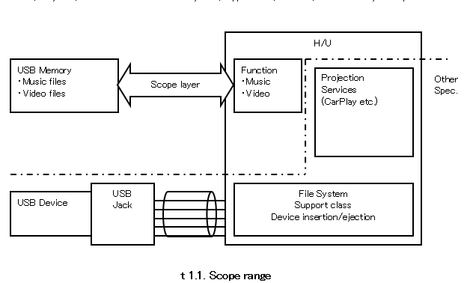
R12 |  |  | - | With the figures and tables, write the name of figures and tables into the requirement, do not paste figure or table into the requirement.
 |  |  |  |  | Ex: figure/table name, fill name of figure table
 |  |  |  |  |  |  |  |  |  | Requirement

 |  |  |  |  |  |  |  |  | Image t 1.1. Scope range

 |  |  |  |  | Ex: table have not name, use chapter title to define name

 |  |  |  |  |  |  |  |  |  |  | Requirement

 |  |  |  |  |  |  |  |  |  | Table 2.7. デバイス内対応ファイル／フォルダ総数 Correspondence file in device/ Folder total

R13 |  |  |  | - Ghi chú của IMAGE/TABLE add thành 1 requirement
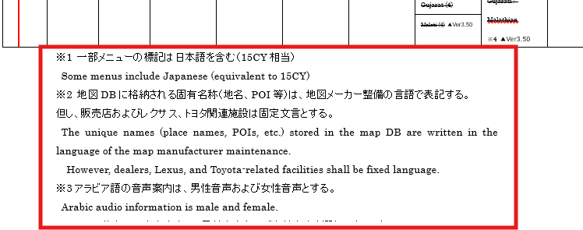

R14 |  |  | - | TABLE OF CONTENTS and Revisions don't need create requirement

 |  |  | Abnormal:
 |  |  |  | - Chỉ có tiếng anh hoặc tiếng nhật
 |  |  |  | - Rule bình thường là 1 câu tiếng nhật 1 câu tiếng anh, hoặc cùng 1 line thì tiếng nhật trước tiếng anh sau
 |  |  |  | - Thi thoảng có trường hợp: cả một đoạn tiếng nhật rồi đến một đoạn tiếng anh
 |  |  |  | - Có chỗ tiếng nhật trước tiếng anh sau, Có chỗ ngược lại

R15 |  |  |  | - Đầu mục không có content gì
 |  |  |  | => Phần này lấy ra và để content là "-"

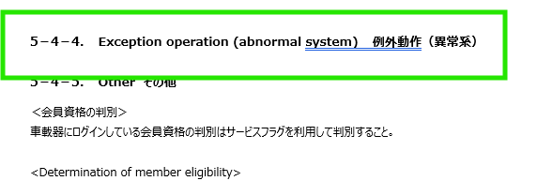

R16 |  |  |  | - Phần nội dung không có nghĩa cũng phải tạo requirement
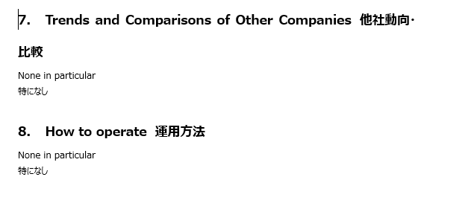
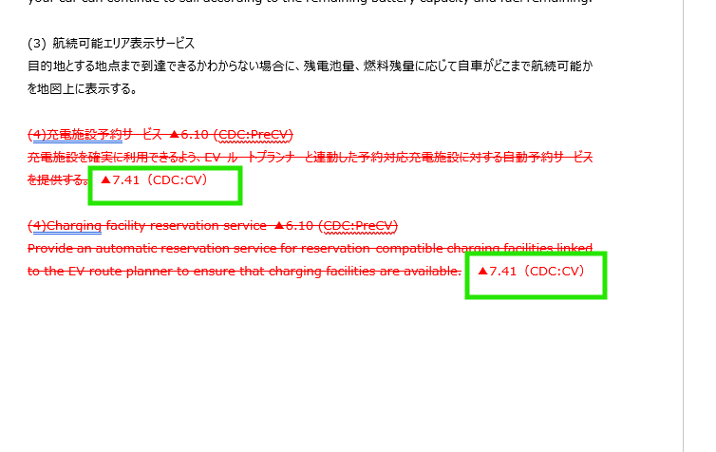

R17 |  |  |  | - Mỗi một Tilte là một requirement

R18 |  | 4- Requirement type
 |  |  | Text/Image/Table/Title

R19 |  | 5- Requirement Version
 |  |  | Write spec version
 |  |  | When spec change, if the requirement has changed, fill new version. If the requirement has not changed, don't change version. |  |  |  |  |  |  |  |  | Create a pair of version & change type
 |  |  |  |  |  |  |  |  |  |  |  | Used to track which version of specification this requirement is added/New/Modify/Delete
 |  | 6- Req Creation type
 |  |  | Write Change classification
R20 |  |  |  |  | New |  | If Test requirement is change into "Yes"(If add new item)
R21 |  |  |  |  | Add |  | If Test requirement is change into "Yes"(If add more item after finish the first version)
R22 |  |  |  |  | Modify |  | If modify contents of the requirement
R23 |  |  |  |  | Delete |  | If deleted the requirement
 |  | 7- Change request No. |  |  |  |  |  |  |  |  |  |  | 2025-10-04
R24 |  |  | Write change request No. related the requirement, check at change history page |  |  |  |  |  |  |  |  |  | 2025-10-04
 |  |  |  |  |  |  |  |  |  |  |  |  | 2025-10-04
 |  |  |  |  |  |  |  |  |  |  |  |  | 2025-10-04
 |  |  |  |  |  |  |  |  |  |  |  |  | 2025-10-04
 |  |  |  |  |  |  |  |  |  |  |  |  | 2025-10-04
 |  |  |  |  |  |  |  |  |  |  |  |  | 2025-10-04
 |  |  |  |  |  |  |  |  |  |  |  |  | 2025-10-04
 |  |  |  |  |  |  |  |  |  |  |  |  | 2025-10-04
 |  |  | * With navi, all function have No. DC24-51648. |  |  |  |  |  |  |  |  |  | 2025-10-04
 |  |  | If there is 2 or more change request, please fill all of them |  |  |  |  |  |  |  |  |  | 2025-10-04
 |  |  | Example: DC24-51648, DC24-63294 |  |  |  |  |  |  |  |  |  | 2025-10-04

R25 |  | [TMC][TMC][FunctionTest][RequirementList] Request chức năng import lại file Requirement List
 |  | https://insight.fsoft.com.vn/jiradc/browse/ACEAI2025-158

R26 |  | ACEAI2025-126
 |  | [TMC][FunctionTest][RequirementList] Một số icon AI lấy bị lỗi

R27 |  | ACEAI2025-127
 |  | [TMC][FunctionTest][RequirementList] AI gen thiếu requirement so với spec

R28 |  | ACEAI2025-161
 |  | [TMC][TMC][FunctionTest][RequirementList] Request để content dạng diagram thành đặt tên dạng đặt tên và type là image

R29 |  | ACEAI2025-162
 |  | [TMC][FunctionTest][RequirementList] AI gen thừa thông tin

R30 |  | ACEAI2025-163
 |  | [TMC][FunctionTest][RequirementList] Ngày updated Requirement bị mặc định là ngày "Oct 28, 2025"

R31 |  | ACEAI2025-116
 |  | [TMC][FunctionTest][RequirementList] AI không lấy được thông tin Colume "change_request_no"

R32 |  | ACEAI2025-128
 |  | [TMC][FunctionTest][RequirementList] Một số nội dung phần tiếng Nhật và tiếng Anh đang bị tạo thành 2 Requirement

 | 2.3, Table và image
 |  |  | (suy nghĩ thêm xem làm ở RL hay Test design)
 |  |  | - Với requirement list là bảng hoặc image thì tạo thêm sheet tương ứng và copy toàn bộ bảng, image từ spec vào
 |  |  | Tên sheet: ID requirement

 |  |  | Ví dụ: requirfement sau

 |  |  | Cần tạo thêm sheet [REQ_Func_Map update service_011]
 |  |  |  | Refer sheet REQ_Func_Map update service_011

 | 2.4. Create requirement list for CR
R33 |  | Detect diff 2 version spec, extract phần spec liên quan đến thay đổi để tạo requirement list

 |  | Ví dụ
 |  | Version cũ: v7.30
 |  | 04.1 (Common) Destination Search Service Requirements Specifications Ver.7.30.docx
 |  | Version mới: v7.61
 |  | 04.1 (Common) Destination Search Service Requirements Specifications Ver7.61.docx

 |  | Có điểm khác biệt như sau

R34 |  | Sửa một phần trong câu spec nhưng cần phải add lại requirement list cho cả câu này

 |  |  | The user can select the address search from the destination setting TOP screen. ▲7.61（24SU#2 PreCV/CDC PreCV)

 | File name của các file CR phải show version Old và New để chỉ cần nhìn là biết scope của file
 |  | vd:

 | Add thêm phần Detail để show full thông tin các file input của phần CR

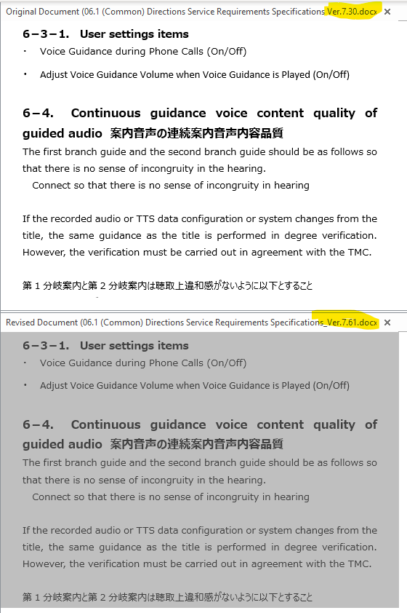

 | Trường hợp Delete cả 1 mục trong spec
 |  | Chỉ cần Add 1 requirement cho 1 cả mục rồi đánh Delete

REQ_Func_Map update service_011
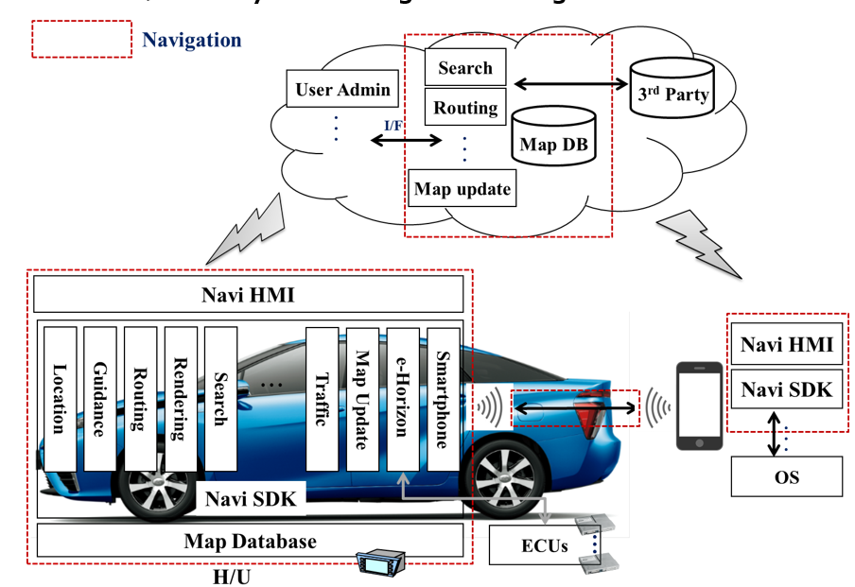
image 4． System configuration diagram システム構成図

Rule tách dữ liệu
Rule tách dữ liệu
1/ | Nếu spec viết bằng 2 ngôn ngữ (EN & JP), cần gộp 2 ngôn ngữ thành 1 requirement
 | Abnormal:
 |  | - Chỉ có tiếng anh hoặc tiếng nhật
 |  | - Rule bình thường là 1 câu tiếng nhật 1 câu tiếng anh, hoặc cùng 1 line thì tiếng nhật trước tiếng anh sau
 |  | - Thi thoảng có trường hợp: cả một đoạn tiếng nhật rồi đến một đoạn tiếng anh
 |  | - Có chỗ tiếng nhật trước tiếng anh sau, Có chỗ ngược lại

 |  |  | Đã bổ sung vào sheet 3.1. Reqlist_Function

2/ | Trong spec có text gì đều phải tạo requirement hết (trừ phần text bị gạch), không được bỏ qua phần nào kể cả nó không có nghĩa gì
 | Ví dụ 1: | Phần change history của phần text bị gạch cũng phải tạo requirement

 | Ví dụ 2: | Đầu mục không có content gì
 |  | => Phần này lấy ra và để content là "-"

 | Ví dụ 3: | Phần nội dung không có nghĩa

3/ | Mỗi một Tilte là một requirement
 | ví dụ:

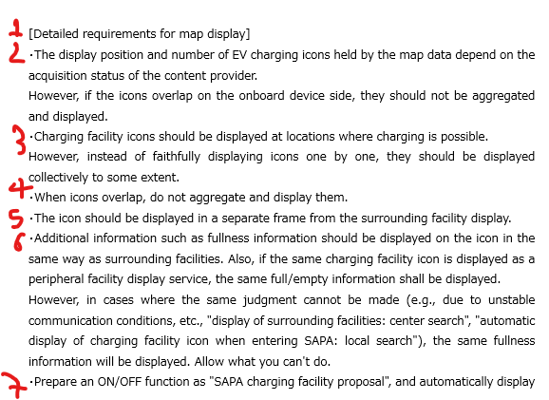
4/ | Mỗi nội khi xuống dòng thì sẽ là một requirement
 | ví dụ:

 | + If the paragraph contain more than 1 requirements, separate into separate requirement items
 | Ex

 | + If the paragraph contains more than 1 lines, but its content is 1 requirement, don't separate it into individual lines
 | Ex

5/ | Đối với image/table/ Schema: Viết tên bảng thành 1 requirement
 | Ex: figure/table name, fill name of figure table

 | Ex: table have not name, use chapter title to define name

